상품제안서
송월 미용타월 CS34 | 상품코드: S08996

 |  |  |  |  |  |  | 02-713-8555 | www.synergygift.co.kr
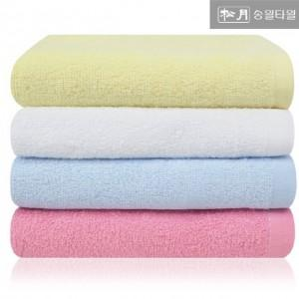

【상세/제작정보】 | <p>※종이상자 미선택시 기본 벌크 출고됩니다.</p>

【인쇄/포장옵션】 | 실크, 자수 / 포장지포장

【공급단가】 | 수량 | 300~ | 500~ | 1,000~ | 3,000~ | 5,000~
*VAT별도 | 노랑 | 1,620원 | 1,600원 | 1,560원 | 1,500원 | 1,430원
 | 하늘 | 1,620원 | 1,600원 | 1,560원 | 1,500원 | 1,430원
 | 분홍 | 1,620원 | 1,600원 | 1,560원 | 1,500원 | 1,430원
 | 흰색 | 1,620원 | 1,600원 | 1,560원 | 1,500원 | 1,430원

【상품 URL】 | https://www.synergygift.co.kr:443/src/goods_detail.php?gdno=7396

